상품제안서
SICRON 9V 12V PD 고속 무선충전 대용량 보조배터리 (24W) (20000mAh) BPQ-20000QPD | 상품코드: F22057

 |  |  |  |  |  |  | 02-412-0044 | www.easy1.co.kr
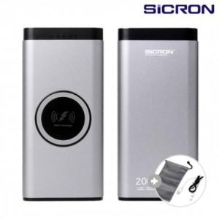

【상세/제작정보】

【인쇄/포장옵션】 | 레이저, 풀칼라 / 포장지포장

【공급단가】 | 수량 | 50~ | 100~ | 500~ | 1,000~ | 2,000~
*VAT별도 | 단가 | 31,630원 | 31,100원 | 30,310원 | 29,790원 | 29,000원

【상품 URL】 | https://dev.easy1.co.kr:443/src/goods_detail.php?gdno=22057

